Накладная-№3
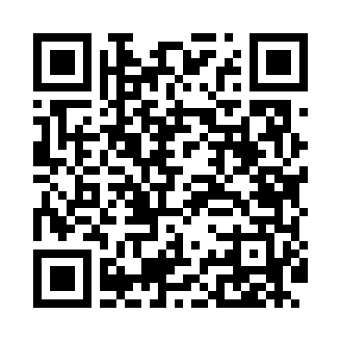
Номер товарно-транспортной накладной: |  |  | Торговый представитель: Karimov Amirjon
Поставщик: Toshkent falcon fly 2 |  |  | Телефон торгового представителя: +
Дата отгрузки: 27.11.2025 |  |  | Контрагент: """" Klient
Дата консигнации: |  |  | Адрес:
Доставщик: |  |  | Телефон:
Телефон доставщика:
Время заказа: 27.11.2025 10:31:44
№ | Штрих-код | Название товаров (работ,услуг) | Количество | Количество в кейсе | Цена | Сумма
 |  |  | 9 |  |  | 442000
1 | 6925080201184 | Ручной совок с веником для уборки пола DB-83- 125 | 1 | 1 шт. | 34,000 | 34,000
2 | 6976861190072 | Швабра для мытья пола 1097-S9 DB-83-168 | 1 | 1 шт. | 51,000 | 51,000
3 | 6958701524445 | Пластмассовая мусорная корзина 287 DB-152-444 | 1 | 1 шт. | 70,000 | 70,000
4 | 6988011013155 | Деревянная разделочная доска 32*22 в большой каропке 20 шт DB-13-15 | 1 | 1 шт. | 33,000 | 33,000
5 | 6912345678919 | Складная пластиковая корзина для белья, 32×32 ×10 см, DB-140-65 | 4 | 4 шт. | 15,000 | 60,000
6 | 6970497970299 | Швабра с ведром из пластмассы YSD31 XP-18-3 | 1 | 1 шт. | 194,000 | 194,000
Итого: 442000

